关系图
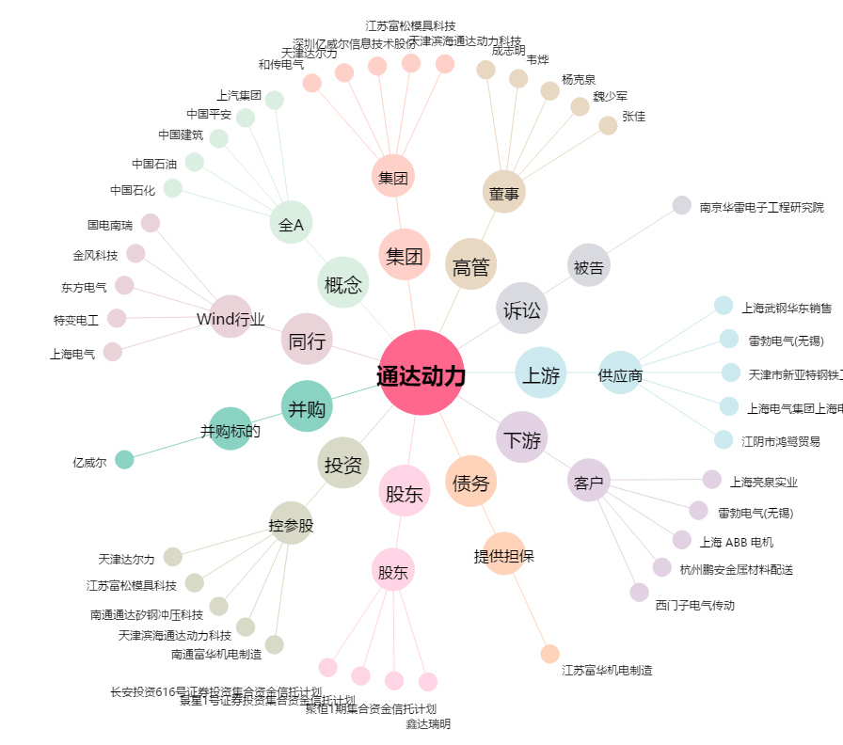
通达动力[002576.SZ] - 关系概览图

